Task1
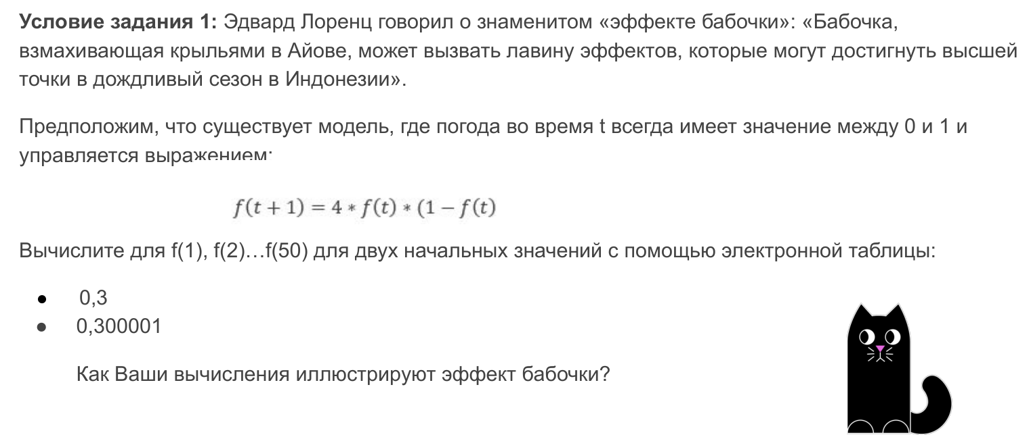

Эффект бабочки: | не работает

Порядковый номер | Значение
1 | 0.300000
2 | 0.300001
3 | 0.840002
4 | 0.537596
5 | 0.994346
6 | 0.022487
7 | 0.087926
8 | 0.320779
9 | 0.871519
10 | 0.447895
11 | 0.989140
12 | 0.042968
13 | 0.164485
14 | 0.549720
15 | 0.990112
16 | 0.039162
17 | 0.150514
18 | 0.511438
19 | 0.999477
20 | 0.002092
21 | 0.008351
22 | 0.033125
23 | 0.128112
24 | 0.446796
25 | 0.988678
26 | 0.044777
27 | 0.171088
28 | 0.567268
29 | 0.981900
30 | 0.071090
31 | 0.264144
32 | 0.777489
33 | 0.692000
34 | 0.852544
35 | 0.502852
36 | 0.999967
37 | 0.000130
38 | 0.000521
39 | 0.002081
40 | 0.008307
41 | 0.032951
42 | 0.127462
43 | 0.444860
44 | 0.987838
45 | 0.048054
46 | 0.182981
47 | 0.597996
48 | 0.961587
49 | 0.147749
50 | 0.503677

